2022.8.24(2370)149套
檢驗文號 | 111-IPQC |  | 量測單位 | mm | 圖面版次 | C | 總數 | 149 | 允收數量 | 144
工件名稱 | RBTM-6066/轉子組(2370) |  | 工令號碼 | 5101-20220125013-L04 |  | 圖號 | RBTM-6066-02 |  | 驗退數量 | 5
部 位 | 1 | 2 |  |  |  |  |  |  |  | 檢驗人
 |  |  |  |  |  |  |  |  |  | 陳勝和
規 格 | ψ37.20 -0.025 | 外觀 |  |  |  |  |  |  |  | 檢驗日期
 |  |  |  |  |  |  |  |  |  | 111.8.24
量具編號 | QI-466 | 目視 |  |  |  |  |  |  |  | 合格判定 Disposition
編 號
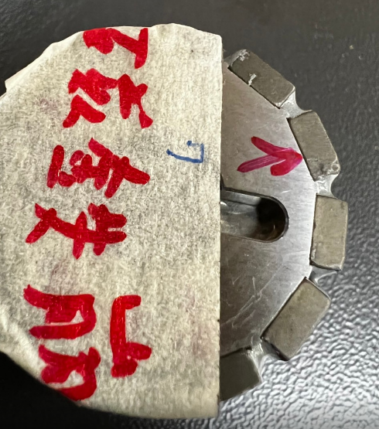
1
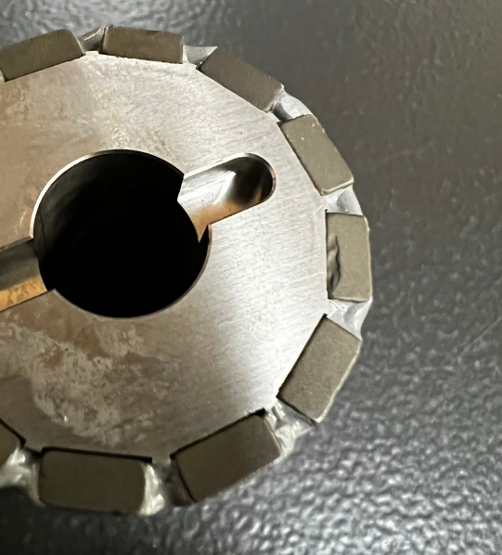
2
1 | 37.196 | 磁鐵崩 |  |  |  |  |  |  |  | 合格 □Acc | 剔退 ▓Rej
2 | 37.196 | 磁鐵崩 |  |  |  |  |  |  |  | 合格 □Acc | 剔退 ▓Rej
3 | 37.196 | 磁鐵崩 |  |  |  |  |  |  |  | 合格 □Acc | 剔退 ▓Rej
4 | 37.196 | 端面傷 |  |  |  |  |  |  |  | 合格 □Acc | 剔退 ▓Rej
5 | 37.196 | 磁鐵崩 |  |  |  |  |  |  |  | 合格 □Acc | 剔退 ▓Rej
6 | 37.196 | 磁鐵崩 |  |  |  |  |  |  |  | 合格 □Acc | 剔退 ▓Rej
7 | 37.215 | OK |  |  |  |  |  |  |  | 合格 □Acc | 剔退 ▓Rej
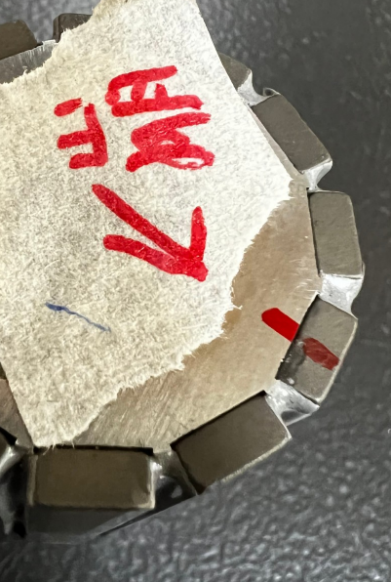
3
8 | 37.215 | OK |  |  |  |  |  |  |  | 合格 □Acc | 剔退 ▓Rej
9 | 37.194 | OK |  |  |  |  |  |  |  | 合格 ▓Acc | 剔退 □Rej
#1-3賴處長允收
#4-9退資材重工及開MRB
10 | 37.178 | OK |  |  |  |  |  |  |  | 合格 ▓Acc | 剔退 □Rej
11 | 37.188 | OK |  |  |  |  |  |  |  | 合格 ▓Acc | 剔退 □Rej
12 | 37.187 | OK |  |  |  |  |  |  |  | 合格 ▓Acc | 剔退 □Rej
13 | 37.192 | OK |  |  |  |  |  |  |  | 合格 ▓Acc | 剔退 □Rej
14 | 37.179 | OK |  |  |  |  |  |  |  | 合格 ▓Acc | 剔退 □Rej
15 | 37.185 | OK |  |  |  |  |  |  |  | 合格 ▓Acc | 剔退 □Rej
16 | 37.188 | OK |  |  |  |  |  |  |  | 合格 ▓Acc | 剔退 □Rej
17 | 37.189 | OK |  |  |  |  |  |  |  | 合格 ▓Acc | 剔退 □Rej
18 | 37.185 | OK |  |  |  |  |  |  |  | 合格 ▓Acc | 剔退 □Rej
19 | 37.196 | OK |  |  |  |  |  |  |  | 合格 ▓Acc | 剔退 □Rej
20 | 37.184 | OK |  |  |  |  |  |  |  | 合格 ▓Acc | 剔退 □Rej
21 | 37.182 | OK |  |  |  |  |  |  |  | 合格 ▓Acc | 剔退 □Rej
22 | 37.195 | OK |  |  |  |  |  |  |  | 合格 ▓Acc | 剔退 □Rej
23 | 37.197 | OK |  |  |  |  |  |  |  | 合格 ▓Acc | 剔退 □Rej
24 | 37.182 | OK |  |  |  |  |  |  |  | 合格 ▓Acc | 剔退 □Rej
25 | 37.181 | OK |  |  |  |  |  |  |  | 合格 ▓Acc | 剔退 □Rej
26 | 37.192 | OK |  |  |  |  |  |  |  | 合格 ▓Acc | 剔退 □Rej
27 | 37.197 | OK |  |  |  |  |  |  |  | 合格 ▓Acc | 剔退 □Rej
28 | 37.184 | OK |  |  |  |  |  |  |  | 合格 ▓Acc | 剔退 □Rej
29 | 37.182 | OK |  |  |  |  |  |  |  | 合格 ▓Acc | 剔退 □Rej
30 | 37.196 | OK |  |  |  |  |  |  |  | 合格 ▓Acc | 剔退 □Rej
31 | 37.189 | OK |  |  |  |  |  |  |  | 合格 ▓Acc | 剔退 □Rej
32 | 37.185 | OK |  |  |  |  |  |  |  | 合格 ▓Acc | 剔退 □Rej
33 | 37.186 | OK |  |  |  |  |  |  |  | 合格 ▓Acc | 剔退 □Rej
34 | 37.191 | OK |  |  |  |  |  |  |  | 合格 ▓Acc | 剔退 □Rej
35 | 37.180 | OK |  |  |  |  |  |  |  | 合格 ▓Acc | 剔退 □Rej
36 | 37.193 | OK |  |  |  |  |  |  |  | 合格 ▓Acc | 剔退 □Rej
37 | 37.180 | OK |  |  |  |  |  |  |  | 合格 ▓Acc | 剔退 □Rej
38 | 37.189 | OK |  |  |  |  |  |  |  | 合格 ▓Acc | 剔退 □Rej
39 | 37.194 | OK |  |  |  |  |  |  |  | 合格 ▓Acc | 剔退 □Rej
40 | 37.195 | OK |  |  |  |  |  |  |  | 合格 ▓Acc | 剔退 □Rej
41 | 37.192 | OK |  |  |  |  |  |  |  | 合格 ▓Acc | 剔退 □Rej
42 | 37.195 | OK |  |  |  |  |  |  |  | 合格 ▓Acc | 剔退 □Rej
43 | 37.185 | OK |  |  |  |  |  |  |  | 合格 ▓Acc | 剔退 □Rej
44 | 37.187 | OK |  |  |  |  |  |  |  | 合格 ▓Acc | 剔退 □Rej
45 | 37.189 | OK |  |  |  |  |  |  |  | 合格 ▓Acc | 剔退 □Rej
46 | 37.190 | OK |  |  |  |  |  |  |  | 合格 ▓Acc | 剔退 □Rej
47 | 37.179 | OK |  |  |  |  |  |  |  | 合格 ▓Acc | 剔退 □Rej
48 | 37.190 | OK |  |  |  |  |  |  |  | 合格 ▓Acc | 剔退 □Rej
49 | 37.179 | OK |  |  |  |  |  |  |  | 合格 ▓Acc | 剔退 □Rej
50 | 37.182 | OK |  |  |  |  |  |  |  | 合格 ▓Acc | 剔退 □Rej
51 | 37.195 | OK |  |  |  |  |  |  |  | 合格 ▓Acc | 剔退 □Rej
52 | 37.197 | OK |  |  |  |  |  |  |  | 合格 ▓Acc | 剔退 □Rej
53 | 37.192 | OK |  |  |  |  |  |  |  | 合格 ▓Acc | 剔退 □Rej
54 | 37.186 | OK |  |  |  |  |  |  |  | 合格 ▓Acc | 剔退 □Rej
55 | 37.180 | OK |  |  |  |  |  |  |  | 合格 ▓Acc | 剔退 □Rej
56 | 37.178 | OK |  |  |  |  |  |  |  | 合格 ▓Acc | 剔退 □Rej
57 | 37.181 | OK |  |  |  |  |  |  |  | 合格 ▓Acc | 剔退 □Rej
58 | 37.178 | OK |  |  |  |  |  |  |  | 合格 ▓Acc | 剔退 □Rej
59 | 37.191 | OK |  |  |  |  |  |  |  | 合格 ▓Acc | 剔退 □Rej
60 | 37.193 | OK |  |  |  |  |  |  |  | 合格 ▓Acc | 剔退 □Rej
61 | 37.191 | OK |  |  |  |  |  |  |  | 合格 ▓Acc | 剔退 □Rej
62 | 37.188 | OK |  |  |  |  |  |  |  | 合格 ▓Acc | 剔退 □Rej
63 | 37.180 | OK |  |  |  |  |  |  |  | 合格 ▓Acc | 剔退 □Rej
64 | 37.182 | OK |  |  |  |  |  |  |  | 合格 ▓Acc | 剔退 □Rej
65 | 37.186 | OK |  |  |  |  |  |  |  | 合格 ▓Acc | 剔退 □Rej
66 | 37.187 | OK |  |  |  |  |  |  |  | 合格 ▓Acc | 剔退 □Rej
67 | 37.190 | OK |  |  |  |  |  |  |  | 合格 ▓Acc | 剔退 □Rej
68 | 37.178 | OK |  |  |  |  |  |  |  | 合格 ▓Acc | 剔退 □Rej
69 | 37.182 | OK |  |  |  |  |  |  |  | 合格 ▓Acc | 剔退 □Rej
70 | 37.182 | OK |  |  |  |  |  |  |  | 合格 ▓Acc | 剔退 □Rej
71 | 37.192 | OK |  |  |  |  |  |  |  | 合格 ▓Acc | 剔退 □Rej
72 | 37.186 | OK |  |  |  |  |  |  |  | 合格 ▓Acc | 剔退 □Rej
73 | 37.178 | OK |  |  |  |  |  |  |  | 合格 ▓Acc | 剔退 □Rej
74 | 37.195 | OK |  |  |  |  |  |  |  | 合格 ▓Acc | 剔退 □Rej
75 | 37.191 | OK |  |  |  |  |  |  |  | 合格 ▓Acc | 剔退 □Rej
76 | 37.192 | OK |  |  |  |  |  |  |  | 合格 ▓Acc | 剔退 □Rej
77 | 37.187 | OK |  |  |  |  |  |  |  | 合格 ▓Acc | 剔退 □Rej
78 | 37.191 | OK |  |  |  |  |  |  |  | 合格 ▓Acc | 剔退 □Rej
79 | 37.179 | OK |  |  |  |  |  |  |  | 合格 ▓Acc | 剔退 □Rej
80 | 37.179 | OK |  |  |  |  |  |  |  | 合格 ▓Acc | 剔退 □Rej
81 | 37.179 | OK |  |  |  |  |  |  |  | 合格 ▓Acc | 剔退 □Rej
82 | 37.197 | OK |  |  |  |  |  |  |  | 合格 ▓Acc | 剔退 □Rej
83 | 37.180 | OK |  |  |  |  |  |  |  | 合格 ▓Acc | 剔退 □Rej
84 | 37.190 | OK |  |  |  |  |  |  |  | 合格 ▓Acc | 剔退 □Rej
85 | 37.192 | OK |  |  |  |  |  |  |  | 合格 ▓Acc | 剔退 □Rej
86 | 37.193 | OK |  |  |  |  |  |  |  | 合格 ▓Acc | 剔退 □Rej
87 | 37.180 | OK |  |  |  |  |  |  |  | 合格 ▓Acc | 剔退 □Rej
88 | 37.194 | OK |  |  |  |  |  |  |  | 合格 ▓Acc | 剔退 □Rej
89 | 37.192 | OK |  |  |  |  |  |  |  | 合格 ▓Acc | 剔退 □Rej
90 | 37.190 | OK |  |  |  |  |  |  |  | 合格 ▓Acc | 剔退 □Rej
91 | 37.188 | OK |  |  |  |  |  |  |  | 合格 ▓Acc | 剔退 □Rej
92 | 37.194 | OK |  |  |  |  |  |  |  | 合格 ▓Acc | 剔退 □Rej
93 | 37.181 | OK |  |  |  |  |  |  |  | 合格 ▓Acc | 剔退 □Rej
94 | 37.188 | OK |  |  |  |  |  |  |  | 合格 ▓Acc | 剔退 □Rej
95 | 37.184 | OK |  |  |  |  |  |  |  | 合格 ▓Acc | 剔退 □Rej
96 | 37.182 | OK |  |  |  |  |  |  |  | 合格 ▓Acc | 剔退 □Rej
97 | 37.191 | OK |  |  |  |  |  |  |  | 合格 ▓Acc | 剔退 □Rej
98 | 37.179 | OK |  |  |  |  |  |  |  | 合格 ▓Acc | 剔退 □Rej
99 | 37.178 | OK |  |  |  |  |  |  |  | 合格 ▓Acc | 剔退 □Rej
100 | 37.190 | OK |  |  |  |  |  |  |  | 合格 ▓Acc | 剔退 □Rej
101 | 37.181 | OK |  |  |  |  |  |  |  | 合格 ▓Acc | 剔退 □Rej
102 | 37.186 | OK |  |  |  |  |  |  |  | 合格 ▓Acc | 剔退 □Rej
103 | 37.192 | OK |  |  |  |  |  |  |  | 合格 ▓Acc | 剔退 □Rej
104 | 37.179 | OK |  |  |  |  |  |  |  | 合格 ▓Acc | 剔退 □Rej
105 | 37.193 | OK |  |  |  |  |  |  |  | 合格 ▓Acc | 剔退 □Rej
106 | 37.183 | OK |  |  |  |  |  |  |  | 合格 ▓Acc | 剔退 □Rej
107 | 37.183 | OK |  |  |  |  |  |  |  | 合格 ▓Acc | 剔退 □Rej
108 | 37.186 | OK |  |  |  |  |  |  |  | 合格 ▓Acc | 剔退 □Rej
109 | 37.190 | OK |  |  |  |  |  |  |  | 合格 ▓Acc | 剔退 □Rej
110 | 37.192 | OK |  |  |  |  |  |  |  | 合格 ▓Acc | 剔退 □Rej
111 | 37.196 | OK |  |  |  |  |  |  |  | 合格 ▓Acc | 剔退 □Rej
112 | 37.189 | OK |  |  |  |  |  |  |  | 合格 ▓Acc | 剔退 □Rej
113 | 37.180 | OK |  |  |  |  |  |  |  | 合格 ▓Acc | 剔退 □Rej
114 | 37.187 | OK |  |  |  |  |  |  |  | 合格 ▓Acc | 剔退 □Rej
115 | 37.179 | OK |  |  |  |  |  |  |  | 合格 ▓Acc | 剔退 □Rej
116 | 37.185 | OK |  |  |  |  |  |  |  | 合格 ▓Acc | 剔退 □Rej
117 | 37.182 | OK |  |  |  |  |  |  |  | 合格 ▓Acc | 剔退 □Rej
118 | 37.192 | OK |  |  |  |  |  |  |  | 合格 ▓Acc | 剔退 □Rej
119 | 37.190 | OK |  |  |  |  |  |  |  | 合格 ▓Acc | 剔退 □Rej
120 | 37.188 | OK |  |  |  |  |  |  |  | 合格 ▓Acc | 剔退 □Rej
121 | 37.195 | OK |  |  |  |  |  |  |  | 合格 ▓Acc | 剔退 □Rej
122 | 37.196 | OK |  |  |  |  |  |  |  | 合格 ▓Acc | 剔退 □Rej
123 | 37.197 | OK |  |  |  |  |  |  |  | 合格 ▓Acc | 剔退 □Rej
124 | 37.184 | OK |  |  |  |  |  |  |  | 合格 ▓Acc | 剔退 □Rej
125 | 37.189 | OK |  |  |  |  |  |  |  | 合格 ▓Acc | 剔退 □Rej
126 | 37.197 | OK |  |  |  |  |  |  |  | 合格 ▓Acc | 剔退 □Rej
127 | 37.178 | OK |  |  |  |  |  |  |  | 合格 ▓Acc | 剔退 □Rej
128 | 37.195 | OK |  |  |  |  |  |  |  | 合格 ▓Acc | 剔退 □Rej
129 | 37.180 | OK |  |  |  |  |  |  |  | 合格 ▓Acc | 剔退 □Rej
130 | 37.182 | OK |  |  |  |  |  |  |  | 合格 ▓Acc | 剔退 □Rej
131 | 37.195 | OK |  |  |  |  |  |  |  | 合格 ▓Acc | 剔退 □Rej
132 | 37.193 | OK |  |  |  |  |  |  |  | 合格 ▓Acc | 剔退 □Rej
133 | 37.185 | OK |  |  |  |  |  |  |  | 合格 ▓Acc | 剔退 □Rej
134 | 37.178 | OK |  |  |  |  |  |  |  | 合格 ▓Acc | 剔退 □Rej
135 | 37.181 | OK |  |  |  |  |  |  |  | 合格 ▓Acc | 剔退 □Rej
136 | 37.189 | OK |  |  |  |  |  |  |  | 合格 ▓Acc | 剔退 □Rej
137 | 37.181 | OK |  |  |  |  |  |  |  | 合格 ▓Acc | 剔退 □Rej
138 | 37.195 | OK |  |  |  |  |  |  |  | 合格 ▓Acc | 剔退 □Rej
139 | 37.181 | OK |  |  |  |  |  |  |  | 合格 ▓Acc | 剔退 □Rej
140 | 37.186 | OK |  |  |  |  |  |  |  | 合格 ▓Acc | 剔退 □Rej
141 | 37.179 | OK |  |  |  |  |  |  |  | 合格 ▓Acc | 剔退 □Rej
142 | 37.194 | OK |  |  |  |  |  |  |  | 合格 ▓Acc | 剔退 □Rej
143 | 37.182 | OK |  |  |  |  |  |  |  | 合格 ▓Acc | 剔退 □Rej
144 | 37.182 | OK |  |  |  |  |  |  |  | 合格 ▓Acc | 剔退 □Rej
145 | 37.189 | OK |  |  |  |  |  |  |  | 合格 ▓Acc | 剔退 □Rej
146 | 37.189 | OK |  |  |  |  |  |  |  | 合格 ▓Acc | 剔退 □Rej
147 | 37.178 | OK |  |  |  |  |  |  |  | 合格 ▓Acc | 剔退 □Rej
148 | 37.189 | OK |  |  |  |  |  |  |  | 合格 ▓Acc | 剔退 □Rej
149 | 37.184 | OK |  |  |  |  |  |  |  | 合格 ▓Acc | 剔退 □Rej
 |  |  |  |  |  |  |  |  |  | 合格 □Acc | 剔退 □Rej
 |  |  |  |  |  |  |  |  |  | 合格 □Acc | 剔退 □Rej
 |  |  |  |  |  |  |  |  |  | 合格 □Acc | 剔退 □Rej
 |  |  |  |  |  |  |  |  |  | 合格 □Acc | 剔退 □Rej
 |  |  |  |  |  |  |  |  |  | 合格 □Acc | 剔退 □Rej
 |  |  |  |  |  |  |  |  |  | 合格 □Acc | 剔退 □Rej
 |  |  |  |  |  |  |  |  |  | 合格 □Acc | 剔退 □Rej
 |  |  |  |  |  |  |  |  |  | 合格 □Acc | 剔退 □Rej
 |  |  |  |  |  |  |  |  |  | 合格 □Acc | 剔退 □Rej
 |  |  |  |  |  |  |  |  |  | 合格 □Acc | 剔退 □Rej

 | 37.184

圖面
